Estadísticas
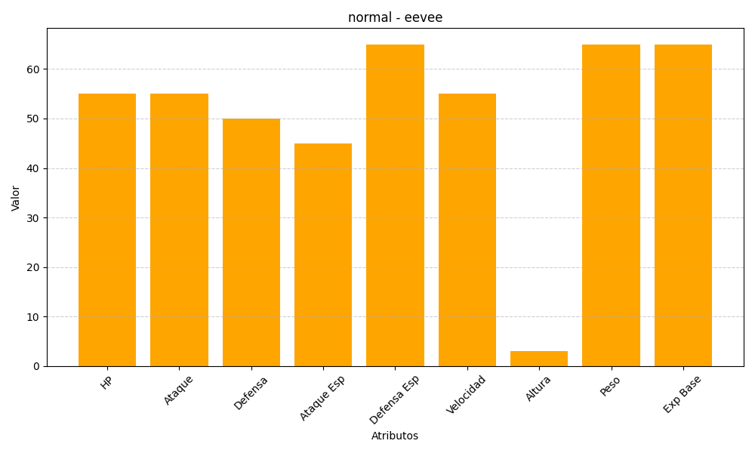
ID | Nombre | Tipo | HP | Ataque | Defensa | Ataque Especial | Defensa Especial | Velocidad | Altura | Peso | Experiencia Base
133 | eevee | normal | 55 | 55 | 50 | 45 | 65 | 55 | 3 | 65 | 65

